P4b
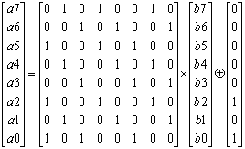
a7 |  | 0 | 1 | 0 | 1 | 0 | 0 | 1 | 0 |  | 0 |  | 0
a6 |  | 0 | 0 | 1 | 0 | 1 | 0 | 0 | 1 |  | 0 |  | 0
a5 |  | 1 | 0 | 0 | 1 | 0 | 1 | 0 | 0 |  | 0 |  | 0
a4 | = | 0 | 1 | 0 | 0 | 1 | 0 | 1 | 0 | * | 0 | + | 0
a3 |  | 0 | 0 | 1 | 0 | 0 | 1 | 0 | 1 |  | 0 |  | 0
a2 |  | 1 | 0 | 0 | 1 | 0 | 0 | 1 | 0 |  | 0 |  | 1
a1 |  | 0 | 1 | 0 | 0 | 1 | 0 | 0 | 1 |  | 1 |  | 0
a0 |  | 1 | 0 | 1 | 0 | 0 | 1 | 0 | 0 |  | 0 |  | 1

